界面&功能
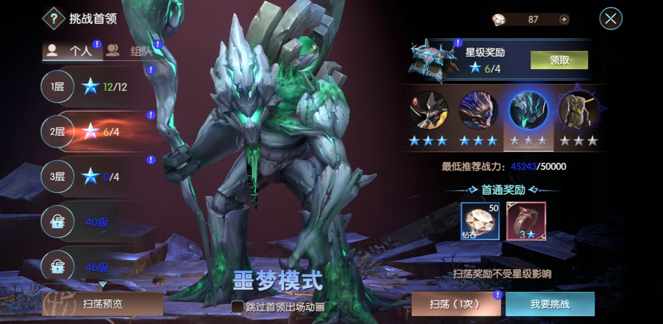
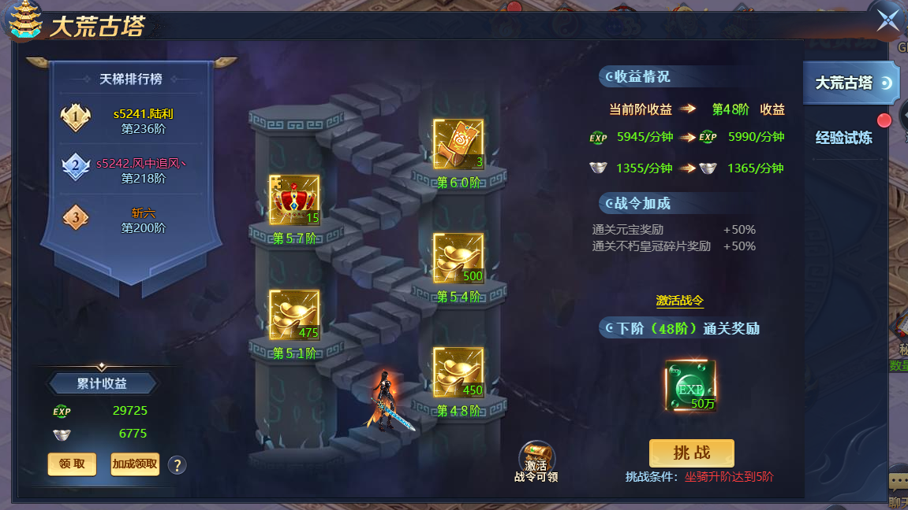
洪荒古塔（爬塔）系统 |  |  |  |  | 功能规则

 | 功能入口 |  |  |  |  |  | 称号 相关基础规则和清单
 |  |  |  |  |  | 1.设计目的是什么 |  | 5功能点清单
 | 1.在主界面点击【洪荒古塔】图标可进入 |  |  |  |  | ▶ | 展示所有可获取称号，获取条件 | 模块 | 类型 | 内容 | 优先级
 | 2.图标位于界面上方顶部展开图标清单中 |  |  |  |  | ▶ | 已获取的称号可以持续消耗材料升星获得属性加成 | 福利系统 | UI和资源 | 称号界面 | 1
 |  |  |  |  |  | 2.基本规则 |  |  | UI和资源 | 各类型称号资源 | 1
 |  |  |  |  |  | ▶ | 称号满足条件自动获得，无需手动激活 |  | UI和资源
 |  |  |  |  |  | ▶ | 已激活称号不会失去 |  | UI和资源
 |  |  |  |  |  | 3.解锁方式 |  |  | UI和资源
 |  |  |  |  |  | ▶ | 默认开启 |  | 功能逻辑 | 称号激活条件 | 1
 |  |  |  |  |  | 4关联功能 |  |  | 功能逻辑 | 称号升星逻辑 | 1
 |  |  |  |  |  | ▶ | 主界面【入口位置】 |  | 功能逻辑 | 称号展示，隐藏逻辑 | 2
 |  |  |  |  |  |  |  |  | 功能逻辑 |  | 3
 |  |  |  |  |  |  |  |  | 功能逻辑 |  | 1
 |  |  |  |  |  |  |  |  | 功能数值 | 称号属性及升星属性 | 3

 | 洪荒古塔界面示意

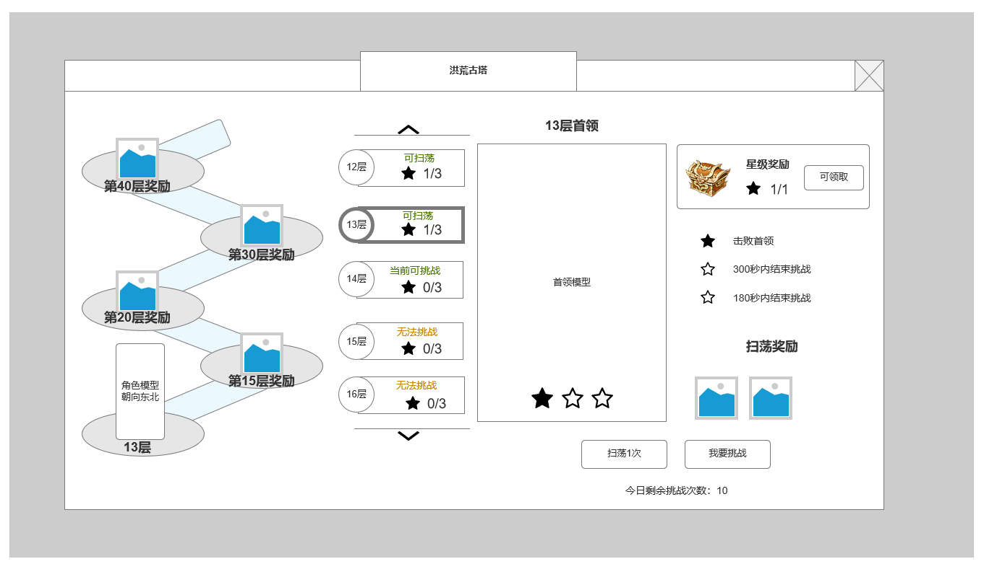
2
1
3
 |  | 1.结合洪荒古塔爬塔形式背景底图设计，展示爬塔阶段性层数奖励
 |  | ▶ | 设置5个平台样式，用楼梯连接
 |  | ▶ | 平台上放置奖励道具图标，注明需达到多少层数可获得
 |  | ▶ | 底部平台展示玩家模型，朝向根据楼梯方向变化
4
 |  |  | ▶ | 层数达到时，下次打开或回到该界面时播放 模型从对应平台移动到上方平台的移动动作
 |  |  | ▶ | 同时发放平台上的奖励
 |  |  | ▶ | 玩家模型所在平台需展示玩家当前层数，无论模型是否向上移动
 |  |  | ▶ | 达到当前阶段最高层平台后，刷新显示下一阶段，模型再次出现在底层平台

 |  | 2.爬塔层数列表
 |  | ▶ | 可上下滑动显示所有层数，单个层数可选中
 |  | ▶ | 挑战条件为至少1星通关上一层
5
 |  | ▶ | 每一层显示：当前层数图标，当前挑战状态，和获取星数
 |  |  | ▶ | 可扫荡：已通关的关卡显示 已扫荡
 |  |  | ▶ | 当前可挑战：当前所在可挑战层数但未通关
 |  |  | ▶ | 无法挑战：尚未通关上一层，所以本层无法挑战
 |  |  | ▶ | 当前层数星数获取情况
6
 |  | 3.当前在层数列表选中层，BOSS模型展示
 |  | ▶ | 展示首领SHOWSTAND模型
 |  | ▶ | 展示当前星数获取情况

 |  | 4.星级奖励及星数获取条件展示
 |  | ▶ | 星级满足条件时可领取，手动领取
 |  | ▶ | 领取后显示下个星级奖励 ，条件格式：当前星数/所需星数
 |  | ▶ | 未达到领取条件，按钮处显示：未达标
 | 未标注界面 | ▶ | 已全部领完，按钮处显示：已全部领取
 |  | ▶ | 显示星数获取条件：总共3条，层数满星为三星

 |  | 5.单层挑战奖励显示
 |  | ▶ | 如未通关：显示首通奖励
 |  | ▶ | 如已通关：显示扫荡奖励

 |  | 6.挑战及扫荡按钮
 |  | ▶ | 如未通关且不满足挑战条件，隐藏所有按钮，显示:请先通关上一层
 |  | ▶ | 如未通关但满足挑战条件可挑战，显示:请先通关上一层
 |  | ▶ | 始终显示今日挑战次数，每日更新次数。扫荡，正常挑战均消耗次数
 |  | ▶ | 扫荡后直接弹窗获得奖励，可在次数充足的情况下点击连续扫荡

、
 | 当前层数未通关，可挑战

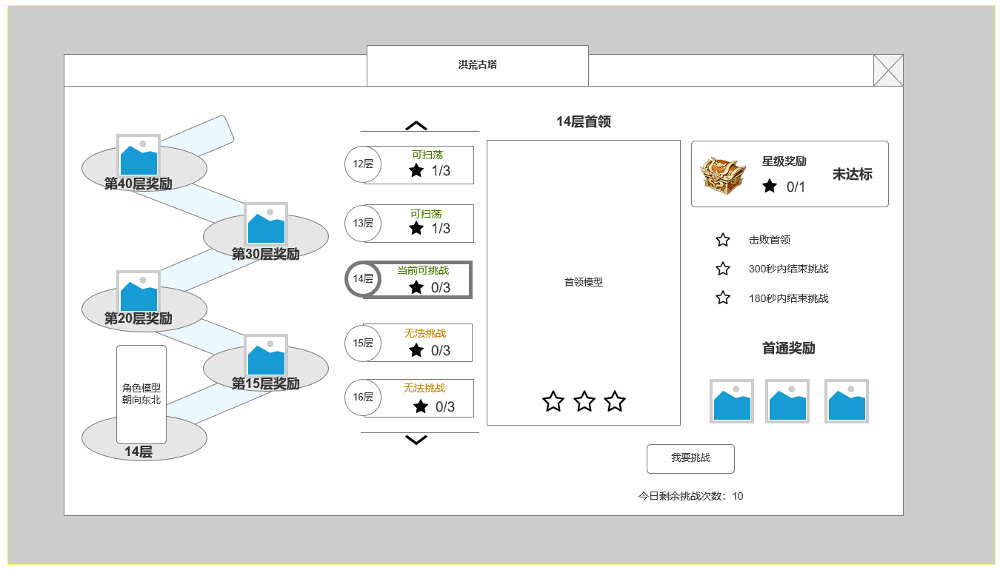

 | 当前层数未通关上一层，不可挑战

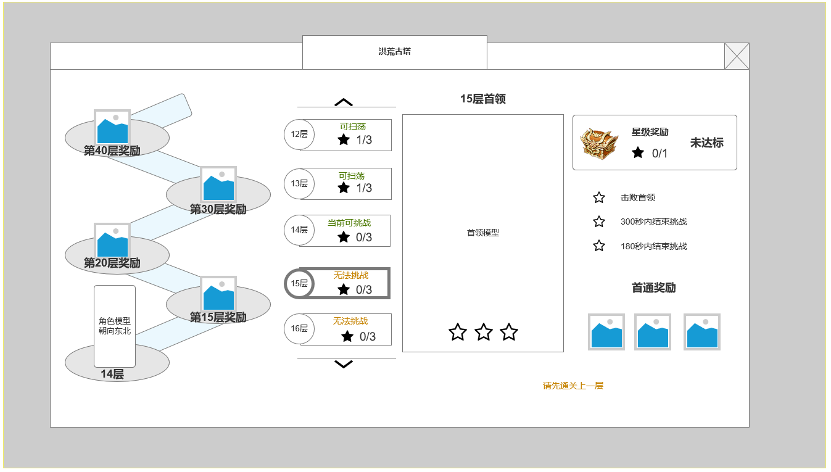

 | 扫荡成功后弹窗

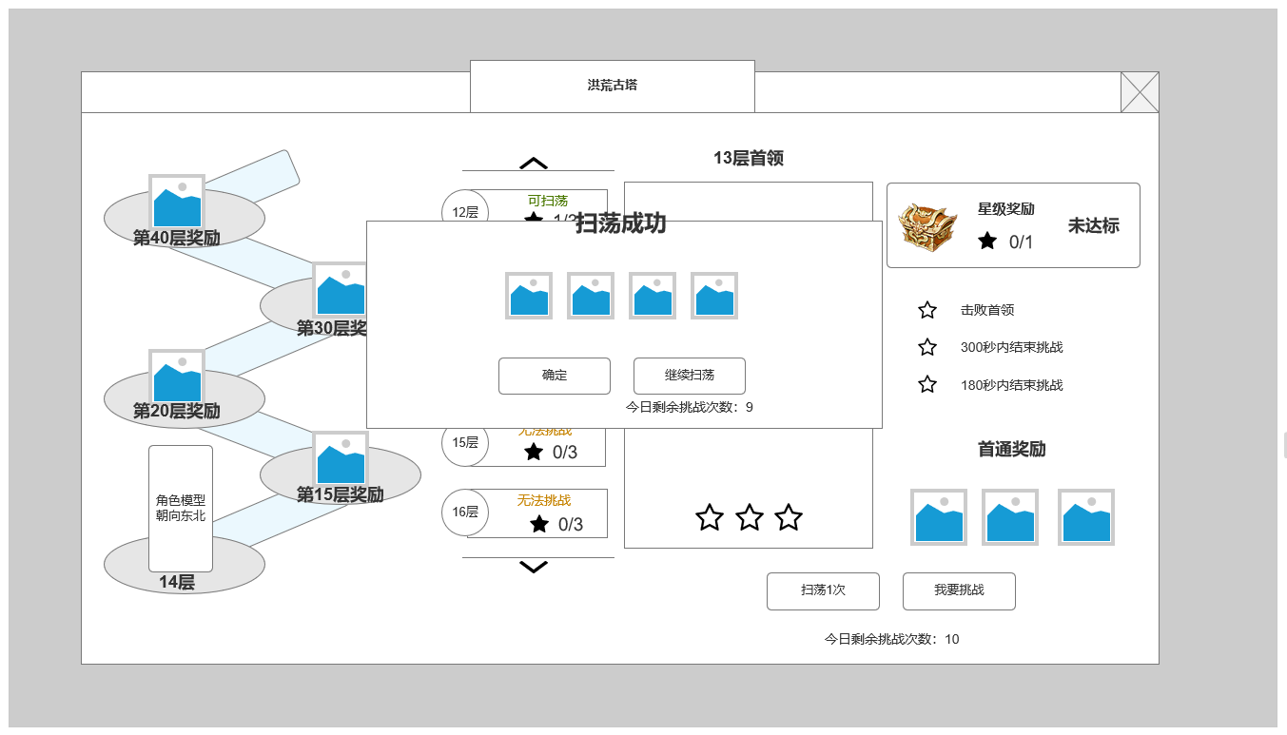

 | 参考界面

功能美需
UI需求

 | 序号 | 类型 | 对应界面 | 内容 | 功能需求 | 策划建议 | 参考图
 | 1 | UI
 | 2 | UI
 | 3 | UI
 | 4 | UI
 | 5 | UI
 | 6 | UI
 | 7 | UI
 | 8 | UI
 | 9 | UI
 | 10 | UI
 | 11 | UI
 | 12 | UI
 | 13 | UI
 | 14 | UI
 | 15 | UI
 | 16 | UI
 | 17 | UI
 | 18 | UI
 | 19 | UI

背景图需求

 | 序号 | 类型 | 对应界面 | 内容 | 功能需求 | 策划建议 | 参考图
 | 1 | 2D原画
 | 2 | 2D原画
 | 3 | 2D原画
 | 4 | 2D原画
 | 5 | 2D原画
 | 6 | 2D原画

道具图标需求

动效需求

 | 序号 | 类型 | 内容 | 描述 | 功能需求 | 策划建议 | 参考图

其他 （ICON，模型，表情等）

 | 序号 | 类型 | 对应界面 | 内容 | 功能需求 | 策划建议 | 参考图
 | 1 | ICON | 主界面 | 主界面代表技能功能的入口图标 | 主界面代表技能功能的入口图标 |  | 

